総括表
令和7年度交差点交通量調査報告書
交差点名 |  |  |  | №76 港北小学校入口 【-】 |  |  |  |  | 調査年月日 |  |  | 2025-11-13 |  |  |  | 天候 | 曇 り |  |  | 76
所在地 |  |  |  | 港北区菊名２丁目 |  |  |  |  | 調査時間帯 |  |  | 7:00～19:00（12時間合計） |  |  |  |  |  |  |  | 港北小学校入口
 |  |  |  |  |  |  |  |  |  |  |  |  |  |  |  |  |  |  |  | -
 |  |  |  |  |  |  |  |  |  |  |  |  |  |  |  |  |  |  |  | 港北区菊名２丁目
 |  |  |  |  |  |  |  |  |  |  |  |  |  |  |  |  |  |  |  | 2025-11-13
 |  |  |  |  |  |  |  |  |  |  |  |  |  |  |  |  |  |  |  | 曇 り

港北小学校入口

出典：港北区区民生活マップ

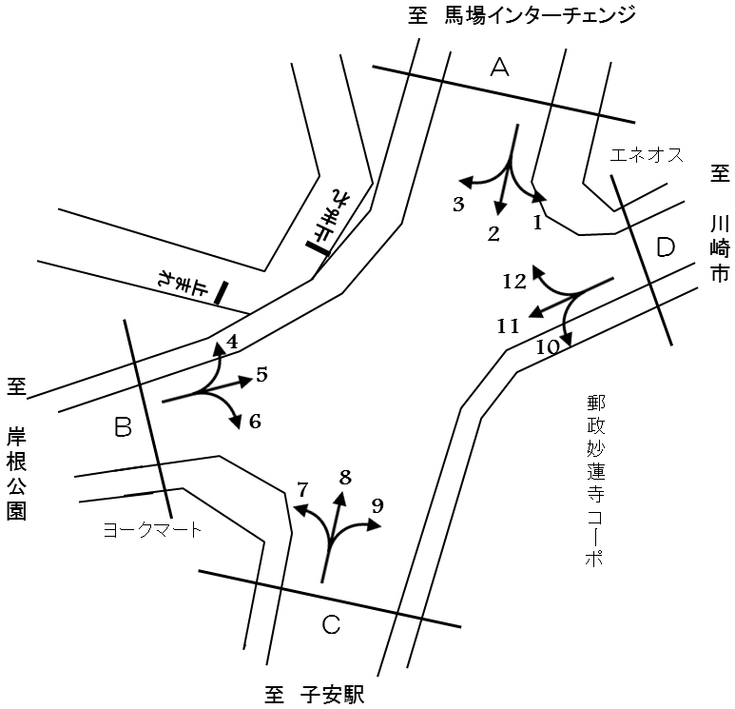

方向別交通量集計表
断面 | 方向 | 二輪車 | 乗用車 | バス | 小型 貨物車 | 大型 貨物車 | 大型計 | 小型計 | 合計 | 断面 | 方向 | 二輪車 | 乗用車 | バス | 小型 貨物車 | 大型 貨物車 | 大型計 | 小型計 | 合計
A | 1 | 26 | 177 | 95 | 42 | 8 | 103 | 219 | 322 | C | 7 | 41 | 541 | 7 | 157 | 30 | 37 | 698 | 735
 | 2 | 163 | 1,671 | 24 | 512 | 183 | 207 | 2,183 | 2,390 |  | 8 | 131 | 1,422 | 21 | 472 | 190 | 211 | 1,894 | 2,105
 | 3 | 42 | 687 | 7 | 186 | 30 | 37 | 873 | 910 |  | 9 | 55 | 375 | 6 | 118 | 26 | 32 | 493 | 525
 | 計 | 231 | 2,535 | 126 | 740 | 221 | 347 | 3,275 | 3,622 |  | 計 | 227 | 2,338 | 34 | 747 | 246 | 280 | 3,085 | 3,365
B | 4 | 45 | 482 | 6 | 157 | 25 | 31 | 639 | 670 | D | 10 | 92 | 556 | 8 | 149 | 32 | 40 | 705 | 745
 | 5 | 270 | 1,828 | 32 | 676 | 165 | 197 | 2,504 | 2,701 |  | 11 | 276 | 1,961 | 117 | 693 | 153 | 270 | 2,654 | 2,924
 | 6 | 48 | 576 | 7 | 188 | 38 | 45 | 764 | 809 |  | 12 | 34 | 118 | 0 | 53 | 5 | 5 | 171 | 176
 | 計 | 363 | 2,886 | 45 | 1,021 | 228 | 273 | 3,907 | 4,180 |  | 計 | 402 | 2,635 | 125 | 895 | 190 | 315 | 3,530 | 3,845

変動図
 | 調査年月日 | 調 査 方 向 案 内 図
 | 2025-11-13
 | 調査時間
 | 7：00～19：00（12時間）
 | 調査地点
 | №76 港北小学校入口 【-】
 | 凡例
小型車
大型車混入率
大型車
 | 流入計Ａ（1+2+3） |  | 流入計Ａ（1+2+3） |  |  |  | 流出計Ａ（4+8+12） |  |  |  | 断面計Ａ
 |  |  |  | 小型車 | 大型車 | 大型車混入率 |  | 小型車 | 大型車 | 大型車混入率 |  | 小型車 | 大型車 | 大型車混入率
 |  |  | 7-8 | 259 | 31 | 10.7 | 7-8 | 212 | 12 | 5.4 | 7-8 | 471 | 43 | 8.4
 |  |  | 8-9 | 328 | 37 | 10.1 | 8-9 | 220 | 16 | 6.8 | 8-9 | 548 | 53 | 8.8
 |  |  | 9-10 | 265 | 48 | 15.3 | 9-10 | 205 | 30 | 12.8 | 9-10 | 470 | 78 | 14.2
 |  |  | 10-11 | 253 | 16 | 5.9 | 10-11 | 198 | 35 | 15.0 | 10-11 | 451 | 51 | 10.2
 |  |  | 11-12 | 255 | 50 | 16.4 | 11-12 | 239 | 23 | 8.8 | 11-12 | 494 | 73 | 12.9
 |  |  | 12-13 | 272 | 32 | 10.5 | 12-13 | 224 | 26 | 10.4 | 12-13 | 496 | 58 | 10.5
 |  |  | 13-14 | 265 | 36 | 12.0 | 13-14 | 205 | 22 | 9.7 | 13-14 | 470 | 58 | 11.0
 |  |  | 14-15 | 263 | 30 | 10.2 | 14-15 | 229 | 35 | 13.3 | 14-15 | 492 | 65 | 11.7
 |  |  | 15-16 | 261 | 26 | 9.1 | 15-16 | 217 | 20 | 8.4 | 15-16 | 478 | 46 | 8.8
 |  |  | 16-17 | 292 | 13 | 4.3 | 16-17 | 241 | 17 | 6.6 | 16-17 | 533 | 30 | 5.3
 |  |  | 17-18 | 282 | 15 | 5.1 | 17-18 | 275 | 8 | 2.8 | 17-18 | 557 | 23 | 4.0
 |  |  | 18-19 | 280 | 13 | 4.4 | 18-19 | 239 | 3 | 1.2 | 18-19 | 519 | 16 | 3.0
 | 流出計Ａ（4+8+12）

 | 断面計Ａ

自 動 車 交 通 量 時 間 変 動 図
 | 流入計Ｂ（4+5+6） |  | 流入計Ｂ（4+5+6） |  |  |  | 流出計Ｂ（3+7+11） |  |  |  | 断面計Ｂ
 |  |  |  | 小型車 | 大型車 | 大型車混入率 |  | 小型車 | 大型車 | 大型車混入率 |  | 小型車 | 大型車 | 大型車混入率
 |  |  | 7-8 | 375 | 32 | 7.9 | 7-8 | 322 | 31 | 8.8 | 7-8 | 697 | 63 | 8.3
 |  |  | 8-9 | 351 | 28 | 7.4 | 8-9 | 350 | 30 | 7.9 | 8-9 | 701 | 58 | 7.6
 |  |  | 9-10 | 359 | 35 | 8.9 | 9-10 | 315 | 36 | 10.3 | 9-10 | 674 | 71 | 9.5
 |  |  | 10-11 | 307 | 31 | 9.2 | 10-11 | 340 | 45 | 11.7 | 10-11 | 647 | 76 | 10.5
 |  |  | 11-12 | 280 | 15 | 5.1 | 11-12 | 306 | 31 | 9.2 | 11-12 | 586 | 46 | 7.3
 |  |  | 12-13 | 239 | 22 | 8.4 | 12-13 | 348 | 25 | 6.7 | 12-13 | 587 | 47 | 7.4
 |  |  | 13-14 | 342 | 24 | 6.6 | 13-14 | 338 | 30 | 8.2 | 13-14 | 680 | 54 | 7.4
 |  |  | 14-15 | 327 | 19 | 5.5 | 14-15 | 323 | 29 | 8.2 | 14-15 | 650 | 48 | 6.9
 |  |  | 15-16 | 284 | 37 | 11.5 | 15-16 | 371 | 29 | 7.2 | 15-16 | 655 | 66 | 9.2
 |  |  | 16-17 | 327 | 14 | 4.1 | 16-17 | 388 | 25 | 6.1 | 16-17 | 715 | 39 | 5.2
 |  |  | 17-18 | 365 | 12 | 3.2 | 17-18 | 408 | 19 | 4.4 | 17-18 | 773 | 31 | 3.9
 |  |  | 18-19 | 351 | 4 | 1.1 | 18-19 | 416 | 14 | 3.3 | 18-19 | 767 | 18 | 2.3
 | 流出計Ｂ（3+7+11）

 | 断面計Ｂ

自 動 車 交 通 量 時 間 変 動 図
 | 流入計Ｃ（7+8+9） |  | 流入計Ｃ（7+8+9） |  |  |  | 流出計Ｃ（2+6+10） |  |  |  | 断面計Ｃ
 |  |  |  | 小型車 | 大型車 | 大型車混入率 |  | 小型車 | 大型車 | 大型車混入率 |  | 小型車 | 大型車 | 大型車混入率
 |  |  | 7-8 | 245 | 12 | 4.7 | 7-8 | 292 | 24 | 7.6 | 7-8 | 537 | 36 | 6.3
 |  |  | 8-9 | 259 | 20 | 7.2 | 8-9 | 390 | 33 | 7.8 | 8-9 | 649 | 53 | 7.5
 |  |  | 9-10 | 226 | 34 | 13.1 | 9-10 | 314 | 43 | 12.0 | 9-10 | 540 | 77 | 12.5
 |  |  | 10-11 | 231 | 38 | 14.1 | 10-11 | 280 | 19 | 6.4 | 10-11 | 511 | 57 | 10.0
 |  |  | 11-12 | 277 | 25 | 8.3 | 11-12 | 336 | 48 | 12.5 | 11-12 | 613 | 73 | 10.6
 |  |  | 12-13 | 259 | 25 | 8.8 | 12-13 | 290 | 25 | 7.9 | 12-13 | 549 | 50 | 8.3
 |  |  | 13-14 | 232 | 25 | 9.7 | 13-14 | 300 | 28 | 8.5 | 13-14 | 532 | 53 | 9.1
 |  |  | 14-15 | 258 | 39 | 13.1 | 14-15 | 284 | 26 | 8.4 | 14-15 | 542 | 65 | 10.7
 |  |  | 15-16 | 238 | 24 | 9.2 | 15-16 | 272 | 25 | 8.4 | 15-16 | 510 | 49 | 8.8
 |  |  | 16-17 | 271 | 26 | 8.8 | 16-17 | 295 | 10 | 3.3 | 16-17 | 566 | 36 | 6.0
 |  |  | 17-18 | 302 | 8 | 2.6 | 17-18 | 292 | 7 | 2.3 | 17-18 | 594 | 15 | 2.5
 |  |  | 18-19 | 287 | 4 | 1.4 | 18-19 | 307 | 4 | 1.3 | 18-19 | 594 | 8 | 1.3
 | 流出計Ｃ（2+6+10）

 | 断面計Ｃ

自 動 車 交 通 量 時 間 変 動 図
 | 流入計Ｄ（10+11+12） |  | 流入計Ｄ（10+11+12） |  |  |  | 流出計Ｄ（1+5+9） |  |  |  | 断面計Ｄ
 |  |  |  | 小型車 | 大型車 | 大型車混入率 |  | 小型車 | 大型車 | 大型車混入率 |  | 小型車 | 大型車 | 大型車混入率
 |  |  | 7-8 | 282 | 26 | 8.4 | 7-8 | 335 | 34 | 9.2 | 7-8 | 617 | 60 | 8.9
 |  |  | 8-9 | 316 | 33 | 9.5 | 8-9 | 294 | 39 | 11.7 | 8-9 | 610 | 72 | 10.6
 |  |  | 9-10 | 266 | 30 | 10.1 | 9-10 | 282 | 38 | 11.9 | 9-10 | 548 | 68 | 11.0
 |  |  | 10-11 | 269 | 41 | 13.2 | 10-11 | 242 | 27 | 10.0 | 10-11 | 511 | 68 | 11.7
 |  |  | 11-12 | 275 | 32 | 10.4 | 11-12 | 206 | 20 | 8.8 | 11-12 | 481 | 52 | 9.8
 |  |  | 12-13 | 300 | 23 | 7.1 | 12-13 | 208 | 26 | 11.1 | 12-13 | 508 | 49 | 8.8
 |  |  | 13-14 | 265 | 24 | 8.3 | 13-14 | 261 | 29 | 10.0 | 13-14 | 526 | 53 | 9.2
 |  |  | 14-15 | 257 | 26 | 9.2 | 14-15 | 269 | 24 | 8.2 | 14-15 | 526 | 50 | 8.7
 |  |  | 15-16 | 324 | 24 | 6.9 | 15-16 | 247 | 37 | 13.0 | 15-16 | 571 | 61 | 9.7
 |  |  | 16-17 | 304 | 22 | 6.7 | 16-17 | 270 | 23 | 7.8 | 16-17 | 574 | 45 | 7.3
 |  |  | 17-18 | 330 | 19 | 5.4 | 17-18 | 304 | 20 | 6.2 | 17-18 | 634 | 39 | 5.8
 |  |  | 18-19 | 342 | 15 | 4.2 | 18-19 | 298 | 15 | 4.8 | 18-19 | 640 | 30 | 4.5
 | 流出計Ｄ（1+5+9）

 | 断面計Ｄ

自 動 車 交 通 量 時 間 変 動 図

